상품제안서
가방 시장가방 장바구니 타포린가방 대형 인쇄가능 | 상품코드: F25191

 |  |  |  |  |  |  | 02-412-0044 | www.easy1.co.kr
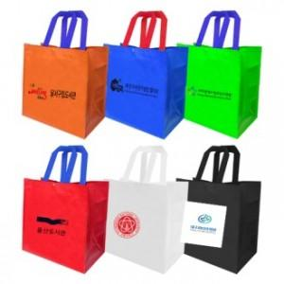

【상세/제작정보】

【인쇄/포장옵션】 | 실크 / OPP(비닐)

【공급단가】 | 수량 | 200~ | 500~ | 1,000~ | 3,000~ | 5,000~
*VAT별도 | 단가 | 1,470원 | 1,420원 | 1,360원 | 1,310원 | 1,270원

【상품 URL】 | http://www.easy1.co.kr/src/goods_detail.php?gdno=25191

